Лист1
Название | Предупреждение о неправильности пароля
№ дефекта |  | № тест-кейса
Проект | AviaMos | Компонент | Авторизации
Статус | Opened | Номер версии
Важность: | Major | Приоритет: | Low
Назначен на |  | Автор | Ланщеков, Денисенко, Ортиков, Стороженко
Описание | Шаги воспроизведения 1. Запустить приложение AviaMos 2. Ввести логин floyd и пароль pw45 3. Нажать кнопку Authorization Ожидаемый результат: Появление предупреждения, что пароль неправильный Наблюдаемый результат: Сообщение "Неверный логин или пароль"
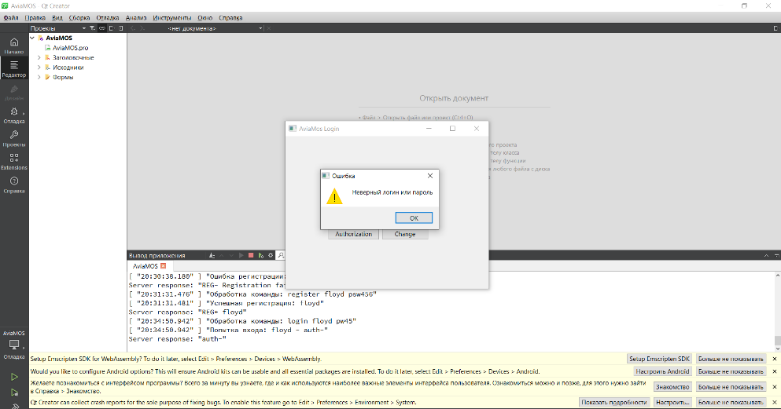
Вложения

